Pinos Usados
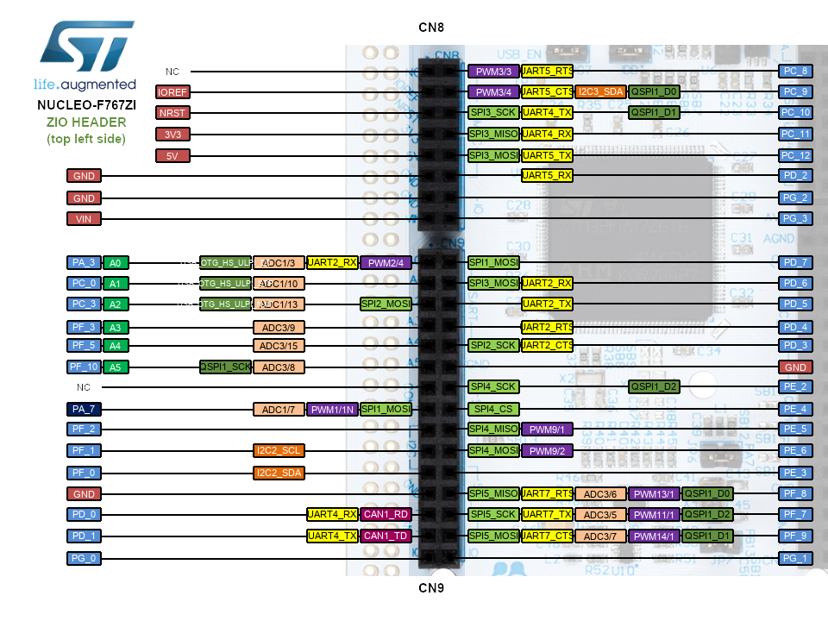
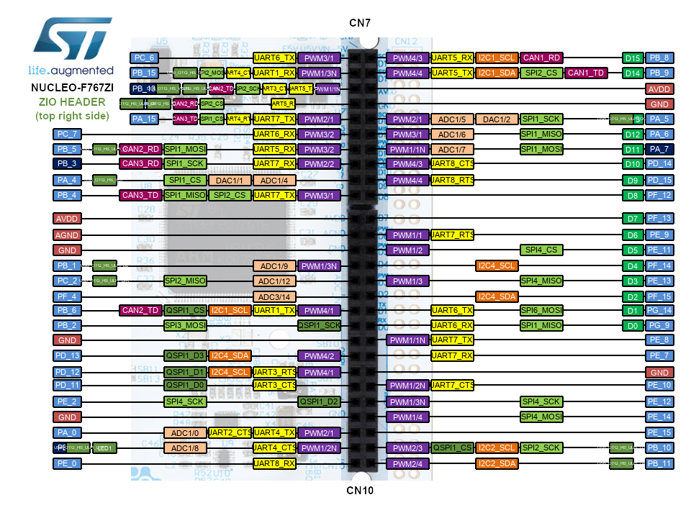

Porto | Pin | Uso | Porto | Pin | Uso | Porto | Pin | Uso
A | 0 | ADC 1 Channel 0 - Sensor 1 | D | 0 |  | G | 0
 | 1 |  |  | 1 |  |  | 1
 | 2 |  |  | 2 |  |  | 2
 | 3 | ADC 1 Channel 3 - Sensor 2 |  | 3 |  |  | 3
 | 4 | ADC 1 Channel 4 - Sensor 3 |  | 4 |  |  | 4
 | 5 |  |  | 5 |  |  | 5
 | 6 |  |  | 6 |  |  | 6
 | 7 |  |  | 7 |  |  | 7
 | 8 |  |  | 8 | USART 3 - RX |  | 8
 | 9 |  |  | 9 | USART 3 - TX |  | 9
 | 10 |  |  | 10 |  |  | 10
 | 11 |  |  | 11 |  |  | 11
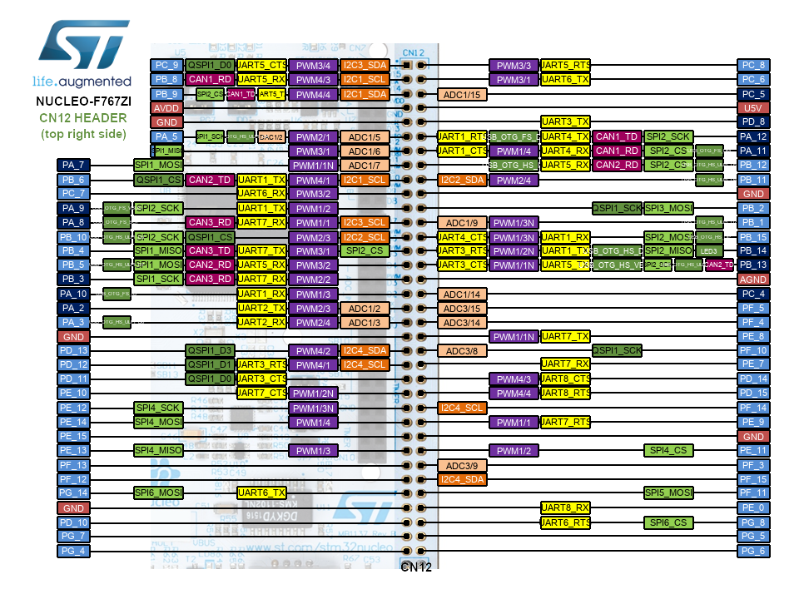
 | 12 |  |  | 12 |  |  | 12
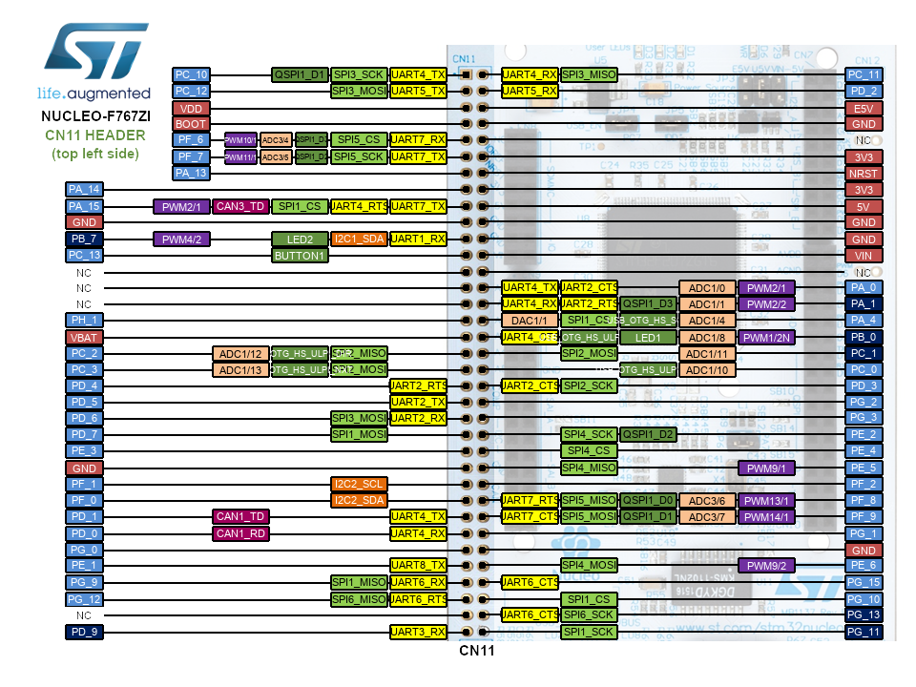
 | 13 |  |  | 13 |  |  | 13
 | 14 |  |  | 14 |  |  | 14
 | 15 | IN 2 - Motor Esquerda |  | 15 |  |  | 15
B | 0 | ADC 1 Channel 8 - Sensor 4 | E | 0 |  | H | 0
 | 1 | ADC 1 Channel 9 - Sencor 5 |  | 1 |  |  | 1
 | 2 |  |  | 2
 | 3 |  |  | 3
 | 4 |  |  | 4
 | 5 |  |  | 5 |  | Notas
 | 6 | USART 1 - TX |  | 6 |  | Resolver Conflito entre USART1 e saída de controlo do Motor no pino B15
 | 7 |  |  | 7
 | 8 |  |  | 8
 | 9 |  |  | 9
 | 10 |  |  | 10
 | 11 |  |  | 11
 | 12 | IN 1 - Motor Esquerda |  | 12
 | 13 | IN 2 - Motor Direita |  | 13
 | 14 |  |  | 14
 | 15 | USART 1 - RX/ IN 1 Motor Direita (Conflito) |  | 15
C | 0 | ADC 1 Channel 10 - Senosr 6 | F | 0
 | 1 |  |  | 1
 | 2 | ADC 1 Channel 12 - Sensor 7 |  | 2
 | 3 | ADC 1 Channel 13 - Sensor 8 |  | 3
 | 4 |  |  | 4
 | 5 |  |  | 5
 | 6 | PWM Motor Direita |  | 6
 | 7 | PWM Motor Esquerda |  | 7
 | 8 |  |  | 8
 | 9 |  |  | 9
 | 10 | SPI SCK |  | 10
 | 11 | SPI MISO |  | 11
 | 12 | SPI MOSI |  | 12
 | 13 |  |  | 13
 | 14 |  |  | 14
 | 15 |  |  | 15

